Sheet1
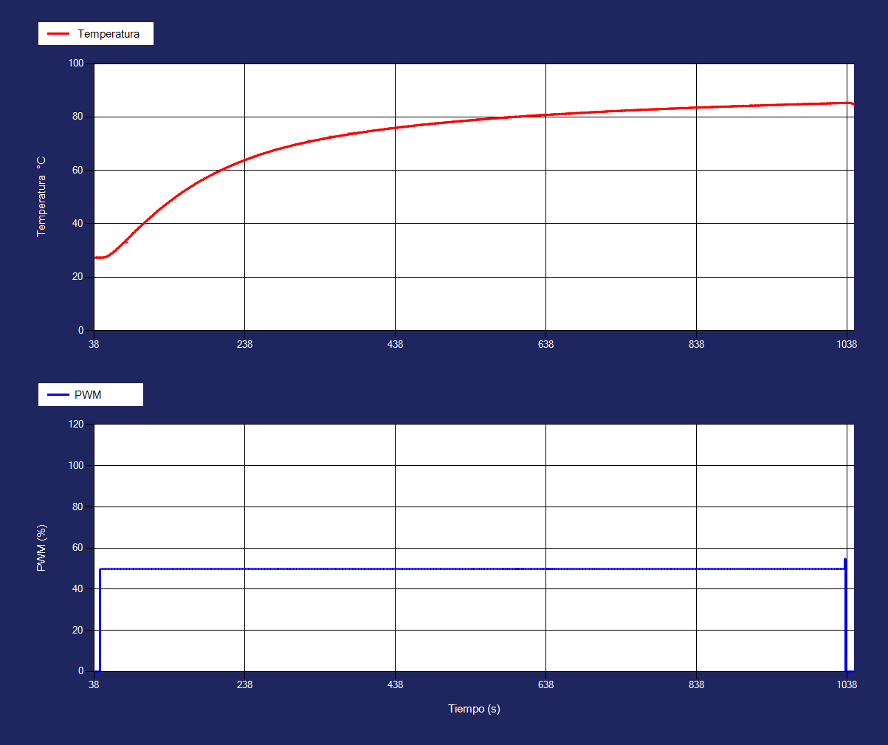
Tiempo | Temperatura1 | Corriente1 | PWM1
39 | 27.31 | 60 | 0
41 | 27.31 | 60 | 0
41 | 27.31 | 60 | 0
42 | 27.31 | 60 | 0
43 | 27.31 | 60 | 0
45 | 27.31 | 60 | 50
45 | 27.31 | 60 | 50
46 | 27.31 | 60 | 50
47 | 27.31 | 90 | 50
49 | 27.31 | 130 | 50
49 | 27.31 | 130 | 50
50 | 27.36 | 130 | 50
51 | 27.42 | 140 | 50
53 | 27.53 | 150 | 50
53 | 27.53 | 150 | 50
54 | 27.66 | 170 | 50
55 | 27.88 | 190 | 50
57 | 28.08 | 210 | 50
57 | 28.08 | 210 | 50
58 | 28.27 | 230 | 50
59 | 28.5 | 230 | 50
60 | 28.8 | 220 | 50
60 | 28.8 | 220 | 50
62 | 29.06 | 240 | 50
63 | 29.36 | 230 | 50
64 | 29.67 | 220 | 50
64 | 29.67 | 220 | 50
66 | 29.98 | 220 | 50
67 | 30.35 | 220 | 50
68 | 30.67 | 210 | 50
68 | 30.67 | 210 | 50
70 | 31.03 | 200 | 50
71 | 31.36 | 220 | 50
72 | 31.72 | 210 | 50
74 | 32.09 | 210 | 50
74 | 32.09 | 210 | 50
75 | 32.47 | 240 | 50
76 | 32.79 | 230 | 50
78 | 33.16 | 230 | 50
78 | 33.16 | 230 | 50
79 | 33.53 | 220 | 50
80 | 33.86 | 260 | 50
82 | 34.27 | 250 | 50
82 | 34.27 | 250 | 50
83 | 34.6 | 270 | 50
84 | 34.97 | 270 | 50
86 | 35.34 | 260 | 50
86 | 35.34 | 260 | 50
87 | 35.72 | 250 | 50
88 | 36.09 | 240 | 50
89 | 36.47 | 270 | 50
89 | 36.47 | 270 | 50
91 | 36.79 | 290 | 50
92 | 37.16 | 280 | 50
93 | 37.53 | 310 | 50
93 | 37.53 | 310 | 50
95 | 37.86 | 290 | 50
96 | 38.22 | 290 | 50
97 | 38.59 | 280 | 50
97 | 38.59 | 280 | 50
99 | 38.92 | 290 | 50
100 | 39.28 | 280 | 50
101 | 39.61 | 320 | 50
103 | 39.97 | 300 | 50
103 | 39.97 | 300 | 50
104 | 40.29 | 300 | 50
105 | 40.66 | 340 | 50
107 | 40.98 | 320 | 50
107 | 40.98 | 320 | 50
108 | 41.35 | 350 | 50
109 | 41.67 | 340 | 50
111 | 41.98 | 350 | 50
111 | 41.98 | 350 | 50
112 | 42.35 | 360 | 50
113 | 42.67 | 370 | 50
115 | 42.98 | 380 | 50
115 | 42.98 | 380 | 50
116 | 43.3 | 390 | 50
117 | 43.61 | 400 | 50
118 | 43.92 | 390 | 50
118 | 43.92 | 390 | 50
120 | 44.23 | 420 | 50
121 | 44.55 | 410 | 50
122 | 44.91 | 400 | 50
122 | 44.91 | 400 | 50
124 | 45.23 | 410 | 50
125 | 45.5 | 390 | 50
126 | 45.8 | 410 | 50
126 | 45.8 | 410 | 50
128 | 46.11 | 390 | 50
129 | 46.42 | 380 | 50
130 | 46.73 | 380 | 50
132 | 47 | 370 | 50
132 | 47 | 370 | 50
133 | 47.3 | 360 | 50
134 | 47.61 | 340 | 50
136 | 47.87 | 350 | 50
136 | 47.87 | 350 | 50
137 | 48.17 | 350 | 50
138 | 48.43 | 360 | 50
140 | 48.74 | 360 | 50
140 | 48.74 | 360 | 50
141 | 49 | 350 | 50
142 | 49.3 | 340 | 50
144 | 49.56 | 330 | 50
144 | 49.56 | 330 | 50
145 | 49.86 | 340 | 50
145 | 49.86 | 340 | 50
145 | 49.86 | 340 | 50
147 | 50.37 | 330 | 50
149 | 50.62 | 320 | 50
150 | 50.87 | 330 | 50
151 | 51.12 | 350 | 50
151 | 51.12 | 350 | 50
153 | 51.42 | 380 | 50
154 | 51.69 | 380 | 50
155 | 51.94 | 380 | 50
155 | 51.94 | 380 | 50
157 | 52.19 | 400 | 50
158 | 52.44 | 380 | 50
159 | 52.69 | 360 | 50
161 | 52.94 | 350 | 50
161 | 52.94 | 350 | 50
162 | 53.14 | 380 | 50
163 | 53.38 | 360 | 50
165 | 53.63 | 390 | 50
165 | 53.63 | 390 | 50
166 | 53.88 | 380 | 50
167 | 54.13 | 380 | 50
169 | 54.33 | 400 | 50
169 | 54.33 | 400 | 50
170 | 54.57 | 420 | 50
171 | 54.76 | 400 | 50
172 | 55 | 380 | 50
172 | 55 | 380 | 50
174 | 55.25 | 400 | 50
175 | 55.45 | 380 | 50
176 | 55.69 | 370 | 50
176 | 55.69 | 370 | 50
178 | 55.89 | 380 | 50
179 | 56.13 | 370 | 50
180 | 56.33 | 400 | 50
180 | 56.33 | 400 | 50
182 | 56.52 | 420 | 50
183 | 56.7 | 400 | 50
184 | 56.94 | 380 | 50
184 | 56.94 | 380 | 50
186 | 57.14 | 370 | 50
187 | 57.33 | 400 | 50
188 | 57.52 | 390 | 50
188 | 57.52 | 390 | 50
190 | 57.75 | 380 | 50
191 | 57.95 | 370 | 50
192 | 58.14 | 380 | 50
194 | 58.33 | 390 | 50
194 | 58.33 | 390 | 50
195 | 58.52 | 390 | 50
196 | 58.7 | 390 | 50
197 | 58.89 | 390 | 50
197 | 58.89 | 390 | 50
199 | 59.08 | 420 | 50
200 | 59.27 | 450 | 50
201 | 59.45 | 450 | 50
201 | 59.45 | 450 | 50
203 | 59.59 | 440 | 50
204 | 59.77 | 450 | 50
205 | 59.95 | 450 | 50
205 | 59.95 | 450 | 50
207 | 60.14 | 470 | 50
208 | 60.33 | 460 | 50
209 | 60.52 | 490 | 50
211 | 60.7 | 470 | 50
211 | 60.7 | 470 | 50
212 | 60.84 | 490 | 50
213 | 61.02 | 510 | 50
215 | 61.15 | 490 | 50
215 | 61.15 | 490 | 50
216 | 61.33 | 480 | 50
217 | 61.52 | 500 | 50
219 | 61.7 | 510 | 50
219 | 61.7 | 510 | 50
220 | 61.84 | 500 | 50
221 | 62.02 | 500 | 50
223 | 62.15 | 510 | 50
223 | 62.15 | 510 | 50
224 | 62.33 | 530 | 50
225 | 62.47 | 540 | 50
226 | 62.59 | 550 | 50
226 | 62.59 | 550 | 50
228 | 62.77 | 560 | 50
229 | 62.9 | 570 | 50
230 | 63.08 | 550 | 50
230 | 63.08 | 550 | 50
232 | 63.22 | 570 | 50
233 | 63.34 | 590 | 50
234 | 63.52 | 560 | 50
236 | 63.65 | 550 | 50
236 | 63.65 | 550 | 50
237 | 63.78 | 560 | 50
238 | 63.91 | 570 | 50
240 | 64.08 | 550 | 50
240 | 64.08 | 550 | 50
241 | 64.22 | 550 | 50
242 | 64.34 | 540 | 50
244 | 64.47 | 520 | 50
244 | 64.47 | 520 | 50
245 | 64.64 | 540 | 50
246 | 64.78 | 540 | 50
248 | 64.91 | 570 | 50
248 | 64.91 | 570 | 50
249 | 65.03 | 540 | 50
250 | 65.16 | 520 | 50
251 | 65.28 | 520 | 50
251 | 65.28 | 520 | 50
253 | 65.41 | 500 | 50
254 | 65.53 | 510 | 50
255 | 65.66 | 520 | 50
255 | 65.66 | 520 | 50
257 | 65.83 | 500 | 50
258 | 65.92 | 480 | 50
259 | 66.03 | 460 | 50
259 | 66.03 | 460 | 50
261 | 66.16 | 440 | 50
262 | 66.28 | 430 | 50
263 | 66.41 | 410 | 50
265 | 66.53 | 410 | 50
265 | 66.53 | 410 | 50
266 | 66.61 | 430 | 50
267 | 66.77 | 410 | 50
269 | 66.85 | 400 | 50
269 | 66.85 | 400 | 50
270 | 66.97 | 410 | 50
271 | 67.09 | 440 | 50
273 | 67.22 | 460 | 50
273 | 67.22 | 460 | 50
274 | 67.29 | 440 | 50
275 | 67.41 | 440 | 50
276 | 67.53 | 450 | 50
276 | 67.53 | 450 | 50
278 | 67.61 | 440 | 50
279 | 67.72 | 450 | 50
280 | 67.84 | 430 | 50
280 | 67.84 | 430 | 50
280 | 67.84 | 430 | 50
280 | 67.84 | 430 | 50
284 | 68.16 | 400 | 50
286 | 68.23 | 430 | 50
286 | 68.23 | 430 | 50
287 | 68.35 | 440 | 50
288 | 68.47 | 450 | 50
290 | 68.54 | 430 | 50
290 | 68.54 | 430 | 50
291 | 68.66 | 420 | 50
292 | 68.73 | 400 | 50
294 | 68.8 | 390 | 50
294 | 68.8 | 390 | 50
295 | 68.91 | 370 | 50
296 | 68.98 | 390 | 50
296 | 68.98 | 390 | 50
296 | 68.98 | 390 | 50
299 | 69.22 | 380 | 50
300 | 69.29 | 370 | 50
301 | 69.41 | 360 | 50
301 | 69.41 | 360 | 50
303 | 69.48 | 350 | 50
304 | 69.55 | 340 | 50
305 | 69.66 | 330 | 50
305 | 69.66 | 330 | 50
307 | 69.78 | 360 | 50
308 | 69.81 | 380 | 50
309 | 69.91 | 370 | 50
309 | 69.91 | 370 | 50
311 | 69.98 | 370 | 50
312 | 70.1 | 350 | 50
313 | 70.17 | 360 | 50
313 | 70.17 | 360 | 50
315 | 70.23 | 340 | 50
316 | 70.35 | 330 | 50
317 | 70.42 | 340 | 50
319 | 70.48 | 350 | 50
319 | 70.48 | 350 | 50
320 | 70.6 | 340 | 50
321 | 70.67 | 330 | 50
321 | 70.67 | 330 | 50
323 | 70.73 | 320 | 50
324 | 70.8 | 310 | 50
325 | 70.91 | 300 | 50
326 | 70.98 | 290 | 50
326 | 70.98 | 290 | 50
328 | 71.05 | 310 | 50
329 | 71.11 | 340 | 50
330 | 71.22 | 370 | 50
330 | 71.22 | 370 | 50
332 | 71.29 | 350 | 50
333 | 71.36 | 380 | 50
334 | 71.42 | 400 | 50
334 | 71.42 | 400 | 50
336 | 71.48 | 400 | 50
337 | 71.6 | 390 | 50
338 | 71.67 | 370 | 50
340 | 71.73 | 360 | 50
340 | 71.73 | 360 | 50
341 | 71.8 | 390 | 50
342 | 71.86 | 380 | 50
344 | 71.92 | 400 | 50
344 | 71.92 | 400 | 50
345 | 72.03 | 430 | 50
346 | 72.11 | 450 | 50
348 | 72.17 | 440 | 50
348 | 72.17 | 440 | 50
349 | 72.23 | 420 | 50
350 | 72.3 | 410 | 50
351 | 72.36 | 400 | 50
351 | 72.36 | 400 | 50
353 | 72.42 | 430 | 50
354 | 72.48 | 430 | 50
355 | 72.55 | 420 | 50
355 | 72.55 | 420 | 50
357 | 72.61 | 410 | 50
357 | 72.61 | 410 | 50
357 | 72.61 | 410 | 50
359 | 72.74 | 400 | 50
361 | 72.8 | 390 | 50
362 | 72.86 | 410 | 50
363 | 72.92 | 400 | 50
365 | 72.98 | 400 | 50
365 | 72.98 | 400 | 50
366 | 73.05 | 390 | 50
366 | 73.05 | 390 | 50
369 | 73.17 | 360 | 50
369 | 73.17 | 360 | 50
370 | 73.23 | 390 | 50
371 | 73.3 | 420 | 50
371 | 73.3 | 420 | 50
373 | 73.36 | 410 | 50
374 | 73.42 | 410 | 50
375 | 73.53 | 390 | 50
376 | 73.56 | 390 | 50
376 | 73.56 | 390 | 50
378 | 73.61 | 390 | 50
379 | 73.67 | 380 | 50
380 | 73.73 | 380 | 50
380 | 73.73 | 380 | 50
382 | 73.8 | 370 | 50
382 | 73.8 | 370 | 50
384 | 73.92 | 410 | 50
384 | 73.92 | 410 | 50
386 | 73.98 | 430 | 50
387 | 74.05 | 450 | 50
388 | 74.11 | 430 | 50
390 | 74.12 | 460 | 50
390 | 74.12 | 460 | 50
391 | 74.17 | 460 | 50
392 | 74.23 | 460 | 50
392 | 74.23 | 460 | 50
394 | 74.3 | 460 | 50
395 | 74.36 | 470 | 50
396 | 74.42 | 470 | 50
398 | 74.48 | 450 | 50
398 | 74.48 | 450 | 50
399 | 74.5 | 470 | 50
400 | 74.55 | 490 | 50
401 | 74.61 | 510 | 50
401 | 74.61 | 510 | 50
403 | 74.67 | 500 | 50
404 | 74.73 | 500 | 50
404 | 74.73 | 500 | 50
404 | 74.73 | 500 | 50
407 | 74.86 | 500 | 50
408 | 74.87 | 480 | 50
409 | 74.92 | 480 | 50
409 | 74.92 | 480 | 50
411 | 74.98 | 500 | 50
412 | 75.05 | 480 | 50
413 | 75.06 | 470 | 50
415 | 75.11 | 480 | 50
415 | 75.11 | 480 | 50
416 | 75.17 | 510 | 50
417 | 75.23 | 480 | 50
419 | 75.3 | 460 | 50
419 | 75.3 | 460 | 50
420 | 75.31 | 490 | 50
421 | 75.36 | 500 | 50
423 | 75.42 | 520 | 50
423 | 75.42 | 520 | 50
424 | 75.48 | 540 | 50
425 | 75.55 | 560 | 50
426 | 75.56 | 580 | 50
426 | 75.56 | 580 | 50
428 | 75.61 | 600 | 50
429 | 75.67 | 610 | 50
429 | 75.67 | 610 | 50
430 | 75.73 | 610 | 50
432 | 75.8 | 630 | 50
433 | 75.81 | 650 | 50
433 | 75.81 | 650 | 50
433 | 75.81 | 650 | 50
436 | 75.92 | 630 | 50
437 | 75.93 | 620 | 50
438 | 75.99 | 590 | 50
440 | 76 | 600 | 50
440 | 76 | 600 | 50
441 | 76.05 | 620 | 50
442 | 76.11 | 610 | 50
444 | 76.17 | 630 | 50
444 | 76.17 | 630 | 50
445 | 76.23 | 600 | 50
446 | 76.25 | 590 | 50
448 | 76.3 | 600 | 50
448 | 76.3 | 600 | 50
449 | 76.36 | 570 | 50
450 | 76.37 | 550 | 50
451 | 76.42 | 540 | 50
451 | 76.42 | 540 | 50
453 | 76.43 | 520 | 50
454 | 76.49 | 530 | 50
455 | 76.55 | 520 | 50
455 | 76.55 | 520 | 50
457 | 76.56 | 540 | 50
458 | 76.61 | 520 | 50
459 | 76.67 | 510 | 50
459 | 76.67 | 510 | 50
461 | 76.73 | 490 | 50
462 | 76.75 | 500 | 50
463 | 76.8 | 490 | 50
463 | 76.8 | 490 | 50
465 | 76.86 | 500 | 50
466 | 76.87 | 500 | 50
467 | 76.92 | 500 | 50
469 | 76.98 | 520 | 50
469 | 76.98 | 520 | 50
470 | 77 | 540 | 50
471 | 77.05 | 520 | 50
472 | 77.11 | 490 | 50
472 | 77.11 | 490 | 50
474 | 77.12 | 490 | 50
475 | 77.17 | 510 | 50
476 | 77.18 | 530 | 50
476 | 77.18 | 530 | 50
478 | 77.24 | 540 | 50
479 | 77.25 | 510 | 50
480 | 77.3 | 510 | 50
480 | 77.3 | 510 | 50
482 | 77.31 | 520 | 50
483 | 77.36 | 500 | 50
484 | 77.42 | 510 | 50
484 | 77.42 | 510 | 50
486 | 77.48 | 530 | 50
487 | 77.5 | 550 | 50
488 | 77.5 | 530 | 50
490 | 77.55 | 560 | 50
490 | 77.55 | 560 | 50
491 | 77.61 | 530 | 50
492 | 77.67 | 540 | 50
494 | 77.68 | 520 | 50
494 | 77.68 | 520 | 50
495 | 77.69 | 500 | 50
496 | 77.74 | 510 | 50
497 | 77.8 | 490 | 50
497 | 77.8 | 490 | 50
499 | 77.81 | 470 | 50
500 | 77.86 | 490 | 50
501 | 77.87 | 480 | 50
501 | 77.87 | 480 | 50
503 | 77.92 | 460 | 50
504 | 77.93 | 480 | 50
505 | 77.99 | 460 | 50
505 | 77.99 | 460 | 50
507 | 78 | 440 | 50
508 | 78.05 | 450 | 50
509 | 78.11 | 430 | 50
509 | 78.11 | 430 | 50
511 | 78.12 | 410 | 50
512 | 78.17 | 430 | 50
513 | 78.18 | 410 | 50
513 | 78.18 | 410 | 50
515 | 78.24 | 440 | 50
516 | 78.25 | 470 | 50
517 | 78.3 | 450 | 50
519 | 78.31 | 470 | 50
519 | 78.31 | 470 | 50
520 | 78.36 | 490 | 50
521 | 78.37 | 470 | 50
522 | 78.42 | 480 | 50
522 | 78.42 | 480 | 50
524 | 78.48 | 470 | 50
525 | 78.5 | 490 | 50
526 | 78.5 | 470 | 50
526 | 78.5 | 470 | 50
528 | 78.55 | 450 | 50
529 | 78.61 | 430 | 50
530 | 78.62 | 410 | 50
530 | 78.62 | 410 | 50
532 | 78.67 | 390 | 50
533 | 78.68 | 380 | 50
534 | 78.69 | 360 | 50
536 | 78.74 | 390 | 50
536 | 78.74 | 390 | 50
537 | 78.8 | 420 | 50
538 | 78.81 | 410 | 50
540 | 78.81 | 410 | 50
540 | 78.81 | 410 | 50
540 | 78.81 | 410 | 50
540 | 78.81 | 410 | 50
544 | 78.92 | 430 | 50
544 | 78.92 | 430 | 50
545 | 78.98 | 430 | 50
546 | 79 | 410 | 50
547 | 79.05 | 410 | 50
547 | 79.05 | 410 | 50
549 | 79.06 | 390 | 50
550 | 79.06 | 390 | 50
551 | 79.11 | 370 | 50
551 | 79.11 | 370 | 50
553 | 79.12 | 360 | 50
554 | 79.17 | 350 | 50
554 | 79.17 | 350 | 50
554 | 79.17 | 350 | 50
557 | 79.24 | 320 | 50
558 | 79.25 | 310 | 50
559 | 79.3 | 340 | 50
561 | 79.31 | 340 | 50
561 | 79.31 | 340 | 50
562 | 79.31 | 380 | 50
563 | 79.36 | 410 | 50
565 | 79.37 | 400 | 50
565 | 79.37 | 400 | 50
566 | 79.42 | 410 | 50
567 | 79.43 | 410 | 50
569 | 79.49 | 420 | 50
569 | 79.49 | 420 | 50
570 | 79.5 | 420 | 50
571 | 79.55 | 400 | 50
572 | 79.56 | 410 | 50
572 | 79.56 | 410 | 50
574 | 79.61 | 440 | 50
575 | 79.62 | 460 | 50
575 | 79.62 | 460 | 50
576 | 79.62 | 480 | 50
578 | 79.67 | 490 | 50
579 | 79.73 | 520 | 50
579 | 79.73 | 520 | 50
579 | 79.73 | 520 | 50
579 | 79.73 | 520 | 50
583 | 79.8 | 540 | 50
583 | 79.8 | 540 | 50
583 | 79.8 | 540 | 50
586 | 79.81 | 560 | 50
586 | 79.81 | 560 | 50
588 | 79.92 | 520 | 50
588 | 79.92 | 520 | 50
588 | 79.92 | 520 | 50
591 | 79.94 | 510 | 50
592 | 79.94 | 530 | 50
...

